Introducción
Usted(es) ha sido contratado para evaluar un recurso (bacalao) frente a las costas argentinas. Esta pesquería inició en 1946 y se ha mantenido hasta la fecha (2020). Se sabe que los datos proporcionados son representativos del stock, y que no existe movimiento (inmigración o emigración).
El objetivo que tiene usted es evaluar el estado actual del stock y dar recomendaciones de manejo para la siguiente temporada de pesca (año) a los miembros interesados.

Captura
A este recurso lo explotan tres principales pesquerías: industrial de cerco (IndCerco), industrial de arrastre (IndArrastre), y una pesqueria artesanal (Artesanal).
Anio | Nombre de flota | Captura (mt)
1946 | IndCerco | 3719.88
1947 | IndCerco | 13758
1948 | IndCerco | 23400
1949 | IndCerco | 32451
1950 | IndCerco | 40883.4
1951 | IndCerco | 48874.9
1952 | IndCerco | 56117.6
1953 | IndCerco | 60882.7
1954 | IndCerco | 61917.6
1955 | IndCerco | 61072.6
1956 | IndCerco | 61106.1
1957 | IndCerco | 62336.9
1958 | IndCerco | 64313.7
1959 | IndCerco | 66343.9
1960 | IndCerco | 66408.1
1961 | IndCerco | 63806.7
1962 | IndCerco | 61181.1
1963 | IndCerco | 62191.9
1964 | IndCerco | 65015.1
1965 | IndCerco | 65026
1966 | IndCerco | 63965.3
1967 | IndCerco | 66531.5
1968 | IndCerco | 72853.8
1969 | IndCerco | 78612.4
1970 | IndCerco | 81608
1971 | IndCerco | 85511.7
1972 | IndCerco | 94020.4
1973 | IndCerco | 104819
1974 | IndCerco | 111564
1975 | IndCerco | 108148
1976 | IndCerco | 96307.5
1977 | IndCerco | 86637.5
1978 | IndCerco | 87055.4
1979 | IndCerco | 93863.9
1980 | IndCerco | 95831.7
1981 | IndCerco | 89365.5
1982 | IndCerco | 82995.5
1983 | IndCerco | 82566.8
1984 | IndCerco | 81194.8
1985 | IndCerco | 74091.4
1986 | IndCerco | 69404.2
1987 | IndCerco | 69085.1
1988 | IndCerco | 68493.4
1989 | IndCerco | 64378.8
1990 | IndCerco | 56170.8
1991 | IndCerco | 58541.3
1992 | IndCerco | 83620.9
1993 | IndCerco | 100033
1994 | IndCerco | 84227.2
1995 | IndCerco | 70118.5
1996 | IndCerco | 68819.2
1997 | IndCerco | 61634.9
1998 | IndCerco | 52873.4
1999 | IndCerco | 52786.8
2000 | IndCerco | 51210.5
2001 | IndCerco | 43846.1
2002 | IndCerco | 39878.5
2003 | IndCerco | 40158.9
2004 | IndCerco | 47159.4
2005 | IndCerco | 54237
2006 | IndCerco | 50882.1
2007 | IndCerco | 41929
2008 | IndCerco | 43578.6
2009 | IndCerco | 59452.1
2010 | IndCerco | 63905.6
2011 | IndCerco | 52674.2
2012 | IndCerco | 46121.2
2013 | IndCerco | 45119.4
2014 | IndCerco | 44106.3
2015 | IndCerco | 44501.5
2016 | IndCerco | 44430.5
2017 | IndCerco | 43101.2
2018 | IndCerco | 44092.8
2019 | IndCerco | 49434.1
2020 | IndCerco | 64746.3
1971 | IndArrastre | 1865.98
1972 | IndArrastre | 5571.72
1973 | IndArrastre | 9819.8
1974 | IndArrastre | 14317.8
1975 | IndArrastre | 17826.4
1976 | IndArrastre | 19161.1
1977 | IndArrastre | 19202.2
1978 | IndArrastre | 20318.2
1979 | IndArrastre | 23526.7
1980 | IndArrastre | 26733.2
1981 | IndArrastre | 27461
1982 | IndArrastre | 26636.8
1983 | IndArrastre | 27123.9
1984 | IndArrastre | 28379.6
1985 | IndArrastre | 27635.5
1986 | IndArrastre | 26136.5
1987 | IndArrastre | 26505.2
1988 | IndArrastre | 27181.2
1989 | IndArrastre | 26974.9
1990 | IndArrastre | 24538.9
1991 | IndArrastre | 23585
1992 | IndArrastre | 31825.4
1993 | IndArrastre | 43540
1994 | IndArrastre | 41290.9
1995 | IndArrastre | 33216.6
1996 | IndArrastre | 32026.6
1997 | IndArrastre | 30501.6
1998 | IndArrastre | 25977.3
1999 | IndArrastre | 24955.4
2000 | IndArrastre | 25386.1
2001 | IndArrastre | 22853.4
2002 | IndArrastre | 20992.9
2003 | IndArrastre | 21200.1
2004 | IndArrastre | 24684.8
2005 | IndArrastre | 30496.2
2006 | IndArrastre | 30397.8
2007 | IndArrastre | 25327
2008 | IndArrastre | 23414.9
2009 | IndArrastre | 30825.4
2010 | IndArrastre | 36728.7
2011 | IndArrastre | 31674.3
2012 | IndArrastre | 26489.9
2013 | IndArrastre | 25475.5
2014 | IndArrastre | 24952.1
2015 | IndArrastre | 24807.1
2016 | IndArrastre | 25092.2
2017 | IndArrastre | 24330.4
2018 | IndArrastre | 24323.1
2019 | IndArrastre | 26471
2020 | IndArrastre | 32629.1
1996 | Artesanal | 1312
1997 | Artesanal | 3027.73
1998 | Artesanal | 4335.51
1999 | Artesanal | 5993.81
2000 | Artesanal | 7074.56
2001 | Artesanal | 7526.81
2002 | Artesanal | 8331.14
2003 | Artesanal | 10152
2004 | Artesanal | 13908.5
2005 | Artesanal | 17260.3
2006 | Artesanal | 17245.8
2007 | Artesanal | 16034.7
2008 | Artesanal | 20260.8
2009 | Artesanal | 29304.9
2010 | Artesanal | 31365.6
2011 | Artesanal | 25482.1
2012 | Artesanal | 22909.2
2013 | Artesanal | 22203.3
2014 | Artesanal | 21573.4
2015 | Artesanal | 21643.5
2016 | Artesanal | 21086.8
2017 | Artesanal | 20379.4
2018 | Artesanal | 21013.7
2019 | Artesanal | 23893.2
2020 | Artesanal | 32766.2

Indice Abundancia
Year | Flota | Estimado | CV
1981 | Survey | 498485 | 0.2
1982 | Survey | 412274 | 0.2
1983 | Survey | 545923 | 0.2
1984 | Survey | 318925 | 0.2
Existen dos índices de abundancia para este recurso. Un crucero (Survey) que se lleva a cabo desde el 15 de junio al 15 de julio de cada año da estimados de la biomasa total del stock. El segundo índice es una CPUE estandarizada utilizando los datos de la pesquería industrial de arrastre (CPUE_IndArrastre) en unidades toneladas/horas.
1985 | Survey | 313563 | 0.2
1986 | Survey | 262982 | 0.2
1987 | Survey | 287050 | 0.2
1988 | Survey | 367932 | 0.2
1989 | Survey | 305802 | 0.2
1990 | Survey | 428365 | 0.2
1991 | Survey | 396266 | 0.2
1992 | Survey | 419269 | 0.2
1993 | Survey | 323985 | 0.2
1994 | Survey | 299820 | 0.2
1995 | Survey | 230321 | 0.2
1996 | Survey | 195285 | 0.2
1997 | Survey | 270634 | 0.2
1998 | Survey | 210203 | 0.2
1999 | Survey | 345853 | 0.2
2000 | Survey | 244620 | 0.2
2001 | Survey | 236632 | 0.2
2002 | Survey | 173606 | 0.2
2003 | Survey | 212525 | 0.2
2004 | Survey | 255030 | 0.2
2005 | Survey | 343072 | 0.2
2006 | Survey | 333925 | 0.2
2007 | Survey | 263996 | 0.2
2008 | Survey | 308912 | 0.2
2009 | Survey | 334017 | 0.2
2010 | Survey | 323458 | 0.2
2011 | Survey | 256815 | 0.2
2012 | Survey | 234391 | 0.2
2013 | Survey | 245357 | 0.2
2014 | Survey | 239005 | 0.2
2015 | Survey | 272148 | 0.2
2016 | Survey | 293176 | 0.2
2017 | Survey | 275208 | 0.2
2018 | Survey | 349081 | 0.2
2019 | Survey | 502427 | 0.2
2020 | Survey | 765080 | 0.2
1986 | CPUE_IndArrastre | 2236.8 | 0.35
1987 | CPUE_IndArrastre | 965.378 | 0.35
1988 | CPUE_IndArrastre | 1749.95 | 0.35
1989 | CPUE_IndArrastre | 1248.78 | 0.35
1990 | CPUE_IndArrastre | 608.077 | 0.35
1991 | CPUE_IndArrastre | 1262.52 | 0.35
1992 | CPUE_IndArrastre | 1203.07 | 0.35
1993 | CPUE_IndArrastre | 2446.52 | 0.35
1994 | CPUE_IndArrastre | 2306.02 | 0.35
1995 | CPUE_IndArrastre | 1504.38 | 0.35
1996 | CPUE_IndArrastre | 736.461 | 0.35
1997 | CPUE_IndArrastre | 1410.6 | 0.35
1998 | CPUE_IndArrastre | 413.635 | 0.35
1999 | CPUE_IndArrastre | 525.614 | 0.35
2000 | CPUE_IndArrastre | 1270.02 | 0.35
2001 | CPUE_IndArrastre | 1112.68 | 0.35
2002 | CPUE_IndArrastre | 524.016 | 0.35
2003 | CPUE_IndArrastre | 829.494 | 0.35
2004 | CPUE_IndArrastre | 409.103 | 0.35
2005 | CPUE_IndArrastre | 698.022 | 0.35
2006 | CPUE_IndArrastre | 777.547 | 0.35
2007 | CPUE_IndArrastre | 407.64 | 0.35
2008 | CPUE_IndArrastre | 463.425 | 0.35
2009 | CPUE_IndArrastre | 974.119 | 0.35
2010 | CPUE_IndArrastre | 1568.44 | 0.35
2011 | CPUE_IndArrastre | 468.396 | 0.35
2012 | CPUE_IndArrastre | 658.756 | 0.35
2013 | CPUE_IndArrastre | 600.859 | 0.35
2014 | CPUE_IndArrastre | 885.365 | 0.35
2015 | CPUE_IndArrastre | 624.148 | 0.35
2016 | CPUE_IndArrastre | 1643.43 | 0.35
2017 | CPUE_IndArrastre | 572.008 | 0.35
2018 | CPUE_IndArrastre | 942.376 | 0.35
2019 | CPUE_IndArrastre | 458.385 | 0.35
2020 | CPUE_IndArrastre | 1523.52 | 0.35

Composicion longitudes
Year | Nombre de flota | 3.5 | 4.5 | 5.5 | 6.5 | 7.5 | 8.5 | 9.5 | 10.5 | 11.5 | 12.5 | 13.5 | 14.5 | 15.5 | 16.5 | 17.5 | 18.5 | 19.5 | 20.5 | 21.5 | 22.5 | 23.5 | 24.5 | 25.5 | 26.5 | 27.5 | 28.5 | 29.5 | 30.5 | 31.5 | 32.5 | 33.5 | 34.5 | 35.5 | 36.5 | 37.5 | 38.5 | 39.5 | 40.5 | 41.5 | 42.5 | 43.5 | 44.5 | 45.5 | 46.5 | 47.5 | 48.5 | 49.5 | 50.5 | 51.5 | 52.5 | 53.5 | 54.5 | 55.5 | 56.5 | 57.5 | 58.5 | 59.5 | 60.5 | 61.5 | 62.5 | 63.5 | 64.5 | 65.5 | 66.5 | 67.5 | 68.5 | 69.5 | 70.5 | 71.5 | 72.5 | 73.5 | 74.5 | 75.5 | 76.5 | 77.5 | 78.5 | 79.5 | 80.5 | 81.5 | 82.5 | 83.5 | 84.5 | 85.5 | 86.5 | 87.5 | 88.5 | 89.5 | 90.5 | 91.5 | 92.5 | 93.5 | 94.5 | 95.5 | 96.5 | 97.5 | 98.5 | 99.5 | 100.5 | 101.5 | 102.5 | 103.5 | 104.5 | 105.5 | 106.5 | 107.5 | 108.5 | 109.5 | 110.5 | 111.5 | 112.5 | 113.5 | 114.5 | 115.5 | 116.5 | 117.5 | 118.5 | 119.5
1946 | IndCerco | 0.00000 | 0.00000 | 0.00000 | 0.00000 | 0.00000 | 0.00000 | 0.00000 | 0.00000 | 0.00000 | 0.00000 | 0.00000 | 0.00000 | 0.00000 | 0.00000 | 0.00000 | 0.00000 | 0.00000 | 0.00000 | 0.00000 | 0.00000 | 0.00000 | 0.00000 | 0.00000 | 0.00000 | 0.00000 | 0.00000 | 0.00010 | 0.00000 | 0.00994 | 0.00000 | 0.00000 | 0.00000 | 0.00000 | 0.00274 | 0.00000 | 0.00000 | 0.00000 | 0.00000 | 0.00000 | 0.00011 | 0.00027 | 0.00000 | 0.00001 | 0.00160 | 0.00020 | 0.00000 | 0.00696 | 0.00090 | 0.01435 | 0.00362 | 0.00208 | 0.08630 | 0.01500 | 0.00071 | 0.03978 | 0.00472 | 0.09894 | 0.02557 | 0.00020 | 0.05123 | 0.08633 | 0.01553 | 0.00954 | 0.00560 | 0.00057 | 0.01098 | 0.04321 | 0.04349 | 0.02931 | 0.00133 | 0.01577 | 0.00017 | 0.00167 | 0.01415 | 0.02106 | 0.00070 | 0.03879 | 0.03080 | 0.00002 | 0.00844 | 0.03030 | 0.00434 | 0.00014 | 0.00032 | 0.00000 | 0.02402 | 0.00005 | 0.00869 | 0.00000 | 0.02543 | 0.00000 | 0.00039 | 0.00003 | 0.00021 | 0.00023 | 0.00232 | 0.00000 | 0.00000 | 0.00208 | 0.03392 | 0.00000 | 0.01046 | 0.00226 | 0.00000 | 0.00000 | 0.00000 | 0.00000 | 0.00012 | 0.00000 | 0.00000 | 0.00000 | 0.02198 | 0.08993 | 0.00000 | 0.00000 | 0.00000 | 0.00000
1947 | IndCerco | 0.00000 | 0.00000 | 0.00000 | 0.00000 | 0.00000 | 0.00000 | 0.00000 | 0.00000 | 0.00000 | 0.00000 | 0.00000 | 0.00000 | 0.00000 | 0.00000 | 0.00000 | 0.00000 | 0.00000 | 0.00000 | 0.00000 | 0.00000 | 0.00000 | 0.00000 | 0.00000 | 0.00000 | 0.00000 | 0.00000 | 0.00000 | 0.00000 | 0.00000 | 0.00000 | 0.00000 | 0.00111 | 0.00000 | 0.00000 | 0.00000 | 0.00000 | 0.02161 | 0.02655 | 0.00000 | 0.00000 | 0.00000 | 0.00009 | 0.00144 | 0.14972 | 0.00018 | 0.00003 | 0.00004 | 0.03511 | 0.00016 | 0.01586 | 0.00067 | 0.00808 | 0.01353 | 0.02613 | 0.01024 | 0.02043 | 0.05461 | 0.01025 | 0.01315 | 0.01899 | 0.00992 | 0.06268 | 0.02249 | 0.01010 | 0.02386 | 0.00485 | 0.05228 | 0.01498 | 0.00047 | 0.07404 | 0.06889 | 0.04333 | 0.00020 | 0.00928 | 0.03779 | 0.00556 | 0.00217 | 0.00114 | 0.03490 | 0.00103 | 0.00634 | 0.00285 | 0.01022 | 0.02938 | 0.00007 | 0.01739 | 0.00007 | 0.00004 | 0.00036 | 0.00656 | 0.00002 | 0.00029 | 0.00000 | 0.00116 | 0.00009 | 0.00239 | 0.00954 | 0.00315 | 0.00002 | 0.00001 | 0.00000 | 0.00000 | 0.00054 | 0.00159 | 0.00002 | 0.00000 | 0.00000 | 0.00000 | 0.00000 | 0.00000 | 0.00000 | 0.00000 | 0.00000 | 0.00000 | 0.00000 | 0.00000 | 0.00000
1948 | IndCerco | 0.00000 | 0.00000 | 0.00000 | 0.00000 | 0.00000 | 0.00000 | 0.00000 | 0.00000 | 0.00000 | 0.00000 | 0.00000 | 0.00000 | 0.00000 | 0.00000 | 0.00000 | 0.00000 | 0.00000 | 0.00000 | 0.00000 | 0.00000 | 0.00000 | 0.00000 | 0.00000 | 0.00000 | 0.00000 | 0.02635 | 0.00000 | 0.00000 | 0.00000 | 0.00000 | 0.00006 | 0.00000 | 0.00000 | 0.00000 | 0.00498 | 0.00000 | 0.00000 | 0.00003 | 0.00000 | 0.00003 | 0.00768 | 0.00001 | 0.00067 | 0.00600 | 0.00011 | 0.00521 | 0.00000 | 0.00504 | 0.00842 | 0.00035 | 0.00903 | 0.01531 | 0.00130 | 0.00131 | 0.02160 | 0.12425 | 0.00174 | 0.07384 | 0.04857 | 0.00963 | 0.00926 | 0.00164 | 0.00036 | 0.00350 | 0.03304 | 0.00241 | 0.01294 | 0.05244 | 0.11692 | 0.00332 | 0.11087 | 0.01463 | 0.00457 | 0.00796 | 0.00020 | 0.00001 | 0.02130 | 0.01470 | 0.00003 | 0.09647 | 0.00000 | 0.00000 | 0.00734 | 0.00001 | 0.01223 | 0.00036 | 0.00000 | 0.00581 | 0.00191 | 0.01241 | 0.00000 | 0.00000 | 0.00000 | 0.00001 | 0.02729 | 0.00023 | 0.00055 | 0.00001 | 0.00002 | 0.00056 | 0.00018 | 0.00000 | 0.00128 | 0.00000 | 0.00000 | 0.00005 | 0.00000 | 0.00004 | 0.00000 | 0.00000 | 0.00000 | 0.05161 | 0.00000 | 0.00000 | 0.00000 | 0.00000 | 0.00003
1949 | IndCerco | 0.00000 | 0.00000 | 0.00000 | 0.00000 | 0.00000 | 0.00000 | 0.00000 | 0.00000 | 0.00000 | 0.00000 | 0.00000 | 0.00000 | 0.00000 | 0.00000 | 0.00000 | 0.00000 | 0.00000 | 0.00000 | 0.00000 | 0.00000 | 0.00000 | 0.00000 | 0.00000 | 0.00000 | 0.00000 | 0.00000 | 0.00000 | 0.00000 | 0.00000 | 0.00000 | 0.00000 | 0.00000 | 0.00000 | 0.00000 | 0.00001 | 0.00000 | 0.04370 | 0.00000 | 0.00008 | 0.00011 | 0.00237 | 0.02379 | 0.00000 | 0.00139 | 0.00012 | 0.00022 | 0.00637 | 0.00000 | 0.00248 | 0.00274 | 0.00000 | 0.03617 | 0.01551 | 0.00714 | 0.06908 | 0.01483 | 0.01471 | 0.00972 | 0.01618 | 0.00012 | 0.00023 | 0.18725 | 0.02648 | 0.06258 | 0.00445 | 0.00495 | 0.01476 | 0.05107 | 0.02497 | 0.07882 | 0.03594 | 0.03522 | 0.01418 | 0.01860 | 0.00726 | 0.02515 | 0.01068 | 0.00625 | 0.00342 | 0.01730 | 0.00068 | 0.00451 | 0.00680 | 0.00028 | 0.00093 | 0.00002 | 0.00001 | 0.00005 | 0.00000 | 0.00000 | 0.03492 | 0.00000 | 0.00002 | 0.00101 | 0.00000 | 0.00001 | 0.00000 | 0.02383 | 0.00000 | 0.01114 | 0.00021 | 0.00018 | 0.00000 | 0.00000 | 0.00003 | 0.01821 | 0.00000 | 0.00000 | 0.00000 | 0.00000 | 0.00000 | 0.00000 | 0.00000 | 0.00000 | 0.00072 | 0.00000 | 0.00000
1950 | IndCerco | 0.00000 | 0.00000 | 0.00000 | 0.00000 | 0.00000 | 0.00000 | 0.00000 | 0.00000 | 0.00000 | 0.00000 | 0.00000 | 0.00000 | 0.00000 | 0.00000 | 0.00000 | 0.00000 | 0.00000 | 0.00000 | 0.00000 | 0.00000 | 0.00000 | 0.00000 | 0.00000 | 0.00000 | 0.00000 | 0.00000 | 0.00000 | 0.00000 | 0.00000 | 0.00000 | 0.00000 | 0.00000 | 0.00000 | 0.00040 | 0.00000 | 0.03136 | 0.00014 | 0.00000 | 0.00197 | 0.00050 | 0.00000 | 0.00464 | 0.00008 | 0.02262 | 0.00002 | 0.00047 | 0.09174 | 0.00050 | 0.00043 | 0.00063 | 0.01379 | 0.00411 | 0.07362 | 0.01895 | 0.02631 | 0.07236 | 0.01271 | 0.04734 | 0.15437 | 0.04513 | 0.00924 | 0.00373 | 0.05439 | 0.01102 | 0.00339 | 0.03600 | 0.00678 | 0.00030 | 0.00898 | 0.00192 | 0.02672 | 0.01003 | 0.01882 | 0.01589 | 0.01448 | 0.00986 | 0.00543 | 0.00269 | 0.01822 | 0.06880 | 0.00354 | 0.00917 | 0.00282 | 0.00418 | 0.00011 | 0.00143 | 0.00285 | 0.00033 | 0.00000 | 0.00475 | 0.00012 | 0.00811 | 0.00002 | 0.00000 | 0.00000 | 0.00018 | 0.00007 | 0.00000 | 0.00003 | 0.00000 | 0.00000 | 0.00000 | 0.00000 | 0.00000 | 0.00000 | 0.00000 | 0.00704 | 0.00000 | 0.00000 | 0.00000 | 0.00000 | 0.00000 | 0.00000 | 0.00000 | 0.00000 | 0.00000 | 0.00437
1951 | IndCerco | 0.00000 | 0.00000 | 0.00000 | 0.00000 | 0.00000 | 0.00000 | 0.00000 | 0.00000 | 0.00000 | 0.00000 | 0.00000 | 0.00000 | 0.00000 | 0.00000 | 0.00000 | 0.00000 | 0.00000 | 0.00000 | 0.00000 | 0.00000 | 0.00000 | 0.00000 | 0.00000 | 0.00000 | 0.00000 | 0.00000 | 0.00000 | 0.00000 | 0.00000 | 0.00000 | 0.00000 | 0.00000 | 0.00000 | 0.00000 | 0.00000 | 0.00000 | 0.00000 | 0.11308 | 0.00000 | 0.00060 | 0.00632 | 0.04729 | 0.00057 | 0.00465 | 0.01407 | 0.00300 | 0.00000 | 0.00004 | 0.00353 | 0.00082 | 0.02966 | 0.00132 | 0.05151 | 0.03170 | 0.01873 | 0.00998 | 0.00034 | 0.00335 | 0.03413 | 0.06823 | 0.01780 | 0.06672 | 0.00510 | 0.00022 | 0.03728 | 0.06740 | 0.00374 | 0.00068 | 0.00277 | 0.04180 | 0.01192 | 0.00962 | 0.00002 | 0.00695 | 0.00209 | 0.01080 | 0.04335 | 0.00324 | 0.04377 | 0.00604 | 0.00029 | 0.00074 | 0.00002 | 0.00000 | 0.00086 | 0.01778 | 0.06226 | 0.00183 | 0.00211 | 0.04401 | 0.00035 | 0.00001 | 0.00876 | 0.00001 | 0.00009 | 0.03028 | 0.00000 | 0.00029 | 0.00000 | 0.00010 | 0.00003 | 0.00000 | 0.00000 | 0.00000 | 0.00000 | 0.00592 | 0.00001 | 0.00000 | 0.00000 | 0.00000 | 0.00000 | 0.00000 | 0.00000 | 0.00000 | 0.00000 | 0.00000 | 0.00000
1952 | IndCerco | 0.00000 | 0.00000 | 0.00000 | 0.00000 | 0.00000 | 0.00000 | 0.00000 | 0.00000 | 0.00000 | 0.00000 | 0.00000 | 0.00000 | 0.00000 | 0.00000 | 0.00000 | 0.00000 | 0.00000 | 0.00000 | 0.00000 | 0.00000 | 0.00000 | 0.00000 | 0.00000 | 0.00000 | 0.00000 | 0.00000 | 0.00000 | 0.00000 | 0.00000 | 0.00000 | 0.00000 | 0.00000 | 0.00000 | 0.00000 | 0.00000 | 0.00000 | 0.00000 | 0.00000 | 0.00000 | 0.00000 | 0.00000 | 0.00016 | 0.00002 | 0.00000 | 0.00000 | 0.00004 | 0.05331 | 0.00000 | 0.00848 | 0.02063 | 0.00650 | 0.01412 | 0.00638 | 0.00185 | 0.00200 | 0.10043 | 0.08054 | 0.03016 | 0.00722 | 0.07085 | 0.03787 | 0.04834 | 0.02294 | 0.04374 | 0.00457 | 0.00297 | 0.03253 | 0.07136 | 0.00388 | 0.00032 | 0.00083 | 0.02721 | 0.01443 | 0.00001 | 0.00578 | 0.02556 | 0.00413 | 0.00097 | 0.01668 | 0.00527 | 0.02290 | 0.00006 | 0.00161 | 0.00010 | 0.00074 | 0.01789 | 0.00012 | 0.01864 | 0.00098 | 0.00420 | 0.00100 | 0.00000 | 0.05829 | 0.00006 | 0.00191 | 0.00554 | 0.00025 | 0.00000 | 0.00000 | 0.00403 | 0.00000 | 0.00004 | 0.00000 | 0.00000 | 0.00000 | 0.08876 | 0.00000 | 0.00001 | 0.00000 | 0.00000 | 0.00083 | 0.00000 | 0.00000 | 0.00001 | 0.00000 | 0.00000 | 0.00000
A lo largo de los años se ha llevado a cabo un programa de muestreo, donde se seleccionaba aleatriamente 25 embarcaciones de cada flota para tomar datos de tallas de los peces capturados.
1953 | IndCerco | 0.00000 | 0.00000 | 0.00000 | 0.00000 | 0.00000 | 0.00000 | 0.00000 | 0.00000 | 0.00000 | 0.00000 | 0.00000 | 0.00000 | 0.00000 | 0.00000 | 7.20838e-310 | 0.00000 | 0.00000 | 0.00000 | 0.00000 | 0.00000 | 0.00000 | 0.00000 | 0.00000 | 0.00000 | 0.00000 | 0.00000 | 0.00000 | 0.00000 | 0.00000 | 0.00000 | 0.00000 | 0.00000 | 0.00000 | 0.00000 | 0.00000 | 0.00000 | 0.00000 | 0.00001 | 0.00000 | 0.00000 | 0.00826 | 0.00000 | 0.00000 | 0.00000 | 0.00000 | 0.00000 | 0.02615 | 0.00005 | 0.00033 | 0.00007 | 0.00014 | 0.05157 | 0.00002 | 0.09010 | 0.00887 | 0.00190 | 0.00317 | 0.02644 | 0.08039 | 0.03827 | 0.04613 | 0.05967 | 0.05898 | 0.00861 | 0.01595 | 0.08192 | 0.01197 | 0.02382 | 0.00387 | 0.00270 | 0.03687 | 0.03923 | 0.07402 | 0.01449 | 0.00112 | 0.01696 | 0.00004 | 0.00284 | 0.00806 | 0.00831 | 0.00752 | 0.01850 | 0.03217 | 0.00931 | 0.00316 | 0.00000 | 0.00196 | 0.00002 | 0.00000 | 0.00067 | 0.00001 | 0.00015 | 0.00248 | 0.00306 | 0.00000 | 0.00000 | 0.00000 | 0.00003 | 0.00000 | 0.00000 | 0.00000 | 0.00011 | 0.06941 | 0.00000 | 0.00000 | 0.00000 | 0.00000 | 0.00000 | 0.00000 | 0.00000 | 0.00000 | 0.00000 | 0.00000 | 0.00000 | 0.00010 | 0.00000 | 0.00000
1954 | IndCerco | 0.00000 | 0.00000 | 0.00000 | 0.00000 | 0.00000 | 0.00000 | 0.00000 | 0.00000 | 0.00000 | 0.00000 | 0.00000 | 0.00000 | 0.00000 | 0.00000 | 0.00000 | 0.00000 | 0.00000 | 0.00000 | 0.00000 | 0.00000 | 0.00000 | 0.00000 | 0.00000 | 0.00000 | 0.00000 | 0.00000 | 0.00000 | 0.00000 | 0.00000 | 0.00000 | 0.00001 | 0.00629 | 0.00000 | 0.01971 | 0.00000 | 0.00002 | 0.02096 | 0.00000 | 0.00013 | 0.00018 | 0.00041 | 0.01012 | 0.00168 | 0.00262 | 0.00625 | 0.03050 | 0.01399 | 0.00087 | 0.00011 | 0.00086 | 0.00019 | 0.04010 | 0.00000 | 0.00826 | 0.00000 | 0.04144 | 0.00213 | 0.00062 | 0.00017 | 0.00150 | 0.05007 | 0.04833 | 0.04998 | 0.01090 | 0.20807 | 0.04852 | 0.01438 | 0.05102 | 0.00865 | 0.00247 | 0.00244 | 0.05473 | 0.05317 | 0.04402 | 0.01491 | 0.01111 | 0.00268 | 0.00583 | 0.00098 | 0.00533 | 0.00043 | 0.01143 | 0.00753 | 0.00191 | 0.00005 | 0.00219 | 0.00111 | 0.00005 | 0.00352 | 0.00067 | 0.00000 | 0.00000 | 0.01588 | 0.00411 | 0.00044 | 0.05117 | 0.00000 | 0.00000 | 0.00161 | 0.00001 | 0.00120 | 0.00002 | 0.00000 | 0.00000 | 0.00000 | 0.00000 | 0.00000 | 0.00000 | 0.00000 | 0.00000 | 0.00000 | 0.00000 | 0.00000 | 0.00000 | 0.00000 | 0.00000 | 0.00000
1955 | IndCerco | 0.00000 | 0.00000 | 0.00000 | 0.00000 | 0.00000 | 0.00000 | 0.00000 | 0.00000 | 0.00000 | 0.00000 | 0.00000 | 0.00000 | 0.00000 | 0.00000 | 0.00000 | 0.00000 | 0.00000 | 0.00000 | 0.00000 | 0.00000 | 0.00000 | 0.00000 | 0.00000 | 0.00000 | 0.00000 | 0.00000 | 0.00000 | 0.00000 | 0.00000 | 0.00249 | 0.00000 | 0.00000 | 0.00000 | 0.00000 | 0.00005 | 0.00002 | 0.00000 | 0.00000 | 0.00028 | 0.00000 | 0.00107 | 0.00222 | 0.00395 | 0.00124 | 0.00090 | 0.00001 | 0.00237 | 0.00712 | 0.00026 | 0.02639 | 0.01177 | 0.00344 | 0.00000 | 0.02549 | 0.02201 | 0.01996 | 0.00112 | 0.07988 | 0.00280 | 0.00128 | 0.01045 | 0.01235 | 0.03976 | 0.03543 | 0.01984 | 0.00529 | 0.00585 | 0.09188 | 0.07924 | 0.02275 | 0.00028 | 0.01824 | 0.14046 | 0.08493 | 0.00723 | 0.00509 | 0.02118 | 0.04643 | 0.01979 | 0.00004 | 0.06026 | 0.00060 | 0.01883 | 0.00005 | 0.00000 | 0.00002 | 0.00004 | 0.01425 | 0.00021 | 0.00294 | 0.00344 | 0.00065 | 0.00000 | 0.00000 | 0.00144 | 0.01068 | 0.00001 | 0.00000 | 0.00028 | 0.00000 | 0.00002 | 0.00000 | 0.00205 | 0.00000 | 0.00000 | 0.00161 | 0.00000 | 0.00000 | 0.00000 | 0.00000 | 0.00000 | 0.00000 | 0.00000 | 0.00000 | 0.00000 | 0.00000 | 0.00000
1956 | IndCerco | 0.00000 | 0.00000 | 0.00000 | 0.00000 | 0.00000 | 0.00000 | 0.00000 | 0.00000 | 0.00000 | 0.00000 | 0.00000 | 0.00000 | 0.00000 | 0.00000 | 0.00000 | 0.00000 | 0.00000 | 0.00000 | 0.00000 | 0.00000 | 0.00067 | 0.00000 | 0.00000 | 0.00000 | 0.00000 | 0.00000 | 0.00342 | 0.00000 | 0.00000 | 0.00000 | 0.00000 | 0.00000 | 0.00000 | 0.00024 | 0.00000 | 0.00000 | 0.00942 | 0.00000 | 0.00000 | 0.00001 | 0.00000 | 0.00125 | 0.00000 | 0.00000 | 0.00009 | 0.02466 | 0.01228 | 0.01612 | 0.00744 | 0.02049 | 0.01025 | 0.00092 | 0.02348 | 0.01211 | 0.01626 | 0.03518 | 0.01928 | 0.00895 | 0.02287 | 0.01274 | 0.01772 | 0.00225 | 0.00206 | 0.00137 | 0.02467 | 0.00115 | 0.00164 | 0.06899 | 0.05664 | 0.03040 | 0.08411 | 0.00342 | 0.04217 | 0.17808 | 0.00194 | 0.00414 | 0.03520 | 0.01984 | 0.04857 | 0.04092 | 0.01711 | 0.00762 | 0.00212 | 0.02501 | 0.01055 | 0.00197 | 0.00014 | 0.00002 | 0.00000 | 0.00221 | 0.00330 | 0.00001 | 0.00412 | 0.00000 | 0.00000 | 0.00020 | 0.00013 | 0.00016 | 0.00000 | 0.00072 | 0.00014 | 0.00000 | 0.00000 | 0.00000 | 0.00104 | 0.00000 | 0.00000 | 0.00000 | 0.00000 | 0.00000 | 0.00000 | 0.00000 | 0.00000 | 0.00000 | 0.00000 | 0.00000 | 0.00000
1957 | IndCerco | 0.00000 | 0.00000 | 0.00000 | 0.00000 | 0.00000 | 0.00000 | 0.00000 | 0.00000 | 0.00000 | 0.00000 | 0.00000 | 0.00000 | 0.00000 | 0.00000 | 0.00000 | 0.00000 | 0.00000 | 0.00000 | 0.00000 | 0.00000 | 0.00000 | 0.00000 | 0.00000 | 0.00000 | 0.00000 | 0.00000 | 0.00000 | 0.00001 | 0.00000 | 0.00000 | 0.00000 | 0.00025 | 0.00000 | 0.00000 | 0.00000 | 0.00000 | 0.00006 | 0.00000 | 0.00001 | 0.00360 | 0.00008 | 0.00000 | 0.00207 | 0.00158 | 0.00547 | 0.04925 | 0.00141 | 0.00545 | 0.00001 | 0.00136 | 0.00018 | 0.15474 | 0.01687 | 0.03233 | 0.01537 | 0.03172 | 0.02838 | 0.00058 | 0.11462 | 0.00034 | 0.09186 | 0.00017 | 0.04483 | 0.01733 | 0.04949 | 0.00447 | 0.00332 | 0.07547 | 0.01901 | 0.04414 | 0.00012 | 0.00471 | 0.00327 | 0.00008 | 0.02402 | 0.00301 | 0.04871 | 0.00001 | 0.00537 | 0.00382 | 0.01184 | 0.00745 | 0.00229 | 0.00016 | 0.00066 | 0.00066 | 0.02384 | 0.00014 | 0.00664 | 0.00512 | 0.00513 | 0.00974 | 0.00456 | 0.00045 | 0.00000 | 0.00000 | 0.00167 | 0.00256 | 0.00000 | 0.00009 | 0.00000 | 0.00000 | 0.00004 | 0.00000 | 0.00000 | 0.00000 | 0.00000 | 0.00000 | 0.00017 | 0.00783 | 0.00000 | 0.00000 | 0.00000 | 0.00000 | 0.00000 | 0.00000 | 0.00000
1958 | IndCerco | 0.00000 | 0.00000 | 0.00000 | 0.00000 | 0.00000 | 0.00000 | 0.00000 | 0.00000 | 0.00000 | 0.00000 | 0.00000 | 0.00000 | 0.00000 | 0.00000 | 0.00000 | 3.4634e-321 | 0.00000 | 0.00000 | 0.00000 | 0.00000 | 0.00000 | 0.00000 | 0.00000 | 0.00000 | 0.00000 | 0.00000 | 0.00000 | 0.00000 | 0.00000 | 0.00000 | 0.00000 | 0.00000 | 0.00000 | 0.00000 | 0.00003 | 0.00011 | 0.00000 | 0.00010 | 0.00000 | 0.00000 | 0.00015 | 0.00000 | 0.00000 | 0.00071 | 0.00001 | 0.00741 | 0.00333 | 0.00069 | 0.01031 | 0.02124 | 0.00167 | 0.01344 | 0.03946 | 0.01903 | 0.02454 | 0.01020 | 0.01294 | 0.01300 | 0.00127 | 0.00019 | 0.04767 | 0.00024 | 0.10906 | 0.08410 | 0.18452 | 0.00224 | 0.00071 | 0.01660 | 0.02114 | 0.01708 | 0.09893 | 0.00890 | 0.04523 | 0.03844 | 0.00124 | 0.02012 | 0.00039 | 0.00262 | 0.00173 | 0.04279 | 0.00692 | 0.00000 | 0.01217 | 0.00008 | 0.01998 | 0.00001 | 0.00000 | 0.03436 | 0.00050 | 0.00000 | 0.00019 | 0.00000 | 0.00000 | 0.00192 | 0.00007 | 0.00000 | 0.00015 | 0.00000 | 0.00000 | 0.00000 | 0.00000 | 0.00000 | 0.00000 | 0.00003 | 0.00000 | 0.00000 | 0.00000 | 0.00000 | 0.00000 | 0.00000 | 0.00002 | 0.00000 | 0.00000 | 0.00000 | 0.00000 | 0.00000 | 0.00000
1959 | IndCerco | 0.00000 | 0.00000 | 0.00000 | 0.00000 | 0.00000 | 0.00000 | 0.00000 | 0.00000 | 0.00000 | 0.00000 | 0.00000 | 0.00000 | 0.00000 | 0.00000 | 0.00000 | 0.00000 | 0.00142 | 0.00000 | 0.00000 | 0.00000 | 0.00000 | 0.00000 | 0.00000 | 0.00000 | 0.00000 | 0.00000 | 0.00000 | 0.00000 | 0.00000 | 0.00000 | 0.00000 | 0.00000 | 0.00000 | 0.00000 | 0.00002 | 0.00000 | 0.01533 | 0.00000 | 0.00002 | 0.00746 | 0.00002 | 0.00026 | 0.00000 | 0.00448 | 0.00000 | 0.00014 | 0.00378 | 0.00241 | 0.00042 | 0.00972 | 0.02320 | 0.04093 | 0.13328 | 0.05288 | 0.01706 | 0.01889 | 0.03281 | 0.08063 | 0.09675 | 0.00641 | 0.01662 | 0.01924 | 0.06040 | 0.00316 | 0.07346 | 0.00525 | 0.03311 | 0.00227 | 0.01747 | 0.00242 | 0.00103 | 0.00050 | 0.02317 | 0.02321 | 0.00010 | 0.00088 | 0.00693 | 0.01127 | 0.00029 | 0.04094 | 0.01225 | 0.00000 | 0.00681 | 0.00000 | 0.00465 | 0.00108 | 0.04578 | 0.02107 | 0.00000 | 0.00000 | 0.00044 | 0.00000 | 0.00261 | 0.00000 | 0.00253 | 0.00000 | 0.00000 | 0.00000 | 0.00000 | 0.00013 | 0.00012 | 0.00857 | 0.00000 | 0.00000 | 0.00000 | 0.00000 | 0.00000 | 0.00000 | 0.00000 | 0.00000 | 0.00000 | 0.00000 | 0.00000 | 0.00000 | 0.00000 | 0.00000 | 0.00393
1960 | IndCerco | 0.00000 | 0.00000 | 0.00000 | 0.00000 | 0.00000 | 0.00000 | 0.00000 | 0.00000 | 0.00000 | 0.00000 | 0.00000 | 0.00000 | 0.00000 | 0.00000 | 0.00000 | 0.00000 | 0.00000 | 0.00000 | 0.00000 | 0.00000 | 0.00000 | 0.00000 | 0.00000 | 0.00000 | 0.00475 | 0.00000 | 0.00000 | 0.00003 | 0.00000 | 0.00000 | 0.00000 | 0.00000 | 0.00000 | 0.00000 | 0.00017 | 0.00000 | 0.00000 | 0.00154 | 0.00000 | 0.00000 | 0.00000 | 0.00000 | 0.01325 | 0.00000 | 0.00052 | 0.04071 | 0.00001 | 0.00091 | 0.00000 | 0.02222 | 0.00004 | 0.01610 | 0.00025 | 0.06014 | 0.04559 | 0.01691 | 0.00938 | 0.00620 | 0.03236 | 0.13389 | 0.07317 | 0.07727 | 0.02428 | 0.06186 | 0.03203 | 0.02206 | 0.09712 | 0.00357 | 0.00194 | 0.06566 | 0.00532 | 0.00441 | 0.00789 | 0.00104 | 0.00870 | 0.03895 | 0.00788 | 0.00029 | 0.00236 | 0.00000 | 0.00003 | 0.01823 | 0.00000 | 0.00140 | 0.00374 | 0.00559 | 0.00011 | 0.00097 | 0.00000 | 0.02176 | 0.00284 | 0.00000 | 0.00000 | 0.00000 | 0.00001 | 0.00000 | 0.00000 | 0.00001 | 0.00000 | 0.00000 | 0.00002 | 0.00000 | 0.00355 | 0.00000 | 0.00000 | 0.00000 | 0.00079 | 0.00000 | 0.00000 | 0.00000 | 0.00000 | 0.00000 | 0.00000 | 0.00000 | 0.00000 | 0.00000 | 0.00018
1961 | IndCerco | 0.00000 | 0.00000 | 0.00000 | 0.00000 | 0.00000 | 0.00000 | 0.00000 | 0.00000 | 0.00000 | 0.00000 | 0.00000 | 0.00000 | 0.00000 | 0.00000 | 0.00000 | 0.00000 | 0.00000 | 0.00000 | 0.00000 | 0.00000 | 0.00000 | 0.00000 | 0.00000 | 0.00031 | 0.00000 | 0.00000 | 0.00000 | 0.00000 | 0.00000 | 0.00000 | 0.00000 | 0.00000 | 0.00001 | 0.00000 | 0.00000 | 0.00000 | 0.00001 | 0.00000 | 0.00000 | 0.00000 | 0.00000 | 0.03711 | 0.00000 | 0.00071 | 0.00034 | 0.00000 | 0.01475 | 0.03839 | 0.03453 | 0.00008 | 0.00002 | 0.00053 | 0.00504 | 0.00200 | 0.01411 | 0.00207 | 0.00217 | 0.15044 | 0.01710 | 0.00130 | 0.03187 | 0.04699 | 0.03189 | 0.01796 | 0.01362 | 0.01495 | 0.00832 | 0.02480 | 0.01932 | 0.03159 | 0.01829 | 0.03609 | 0.00281 | 0.11435 | 0.00563 | 0.04628 | 0.00246 | 0.00003 | 0.02319 | 0.02146 | 0.07669 | 0.00009 | 0.01298 | 0.00000 | 0.00187 | 0.01967 | 0.02279 | 0.00415 | 0.00000 | 0.00000 | 0.00249 | 0.00006 | 0.00000 | 0.00000 | 0.00000 | 0.00000 | 0.00000 | 0.00000 | 0.00000 | 0.00000 | 0.02462 | 0.00166 | 0.00000 | 0.00000 | 0.00000 | 0.00000 | 0.00000 | 0.00000 | 0.00000 | 0.00000 | 0.00000 | 0.00000 | 0.00000 | 0.00000 | 0.00000 | 0.00000 | 0.00000
1962 | IndCerco | 0.00000 | 0.00000 | 0.00000 | 0.00000 | 0.00000 | 0.00000 | 0.00000 | 0.00000 | 0.00000 | 0.00000 | 0.00000 | 0.00000 | 0.00000 | 0.00000 | 0.00000 | 0.00000 | 0.00000 | 0.00000 | 0.00000 | 0.00000 | 0.00000 | 0.00000 | 0.00000 | 0.00000 | 0.00000 | 0.00000 | 0.00000 | 0.00026 | 0.00000 | 0.00000 | 0.00000 | 0.00000 | 0.00000 | 0.01870 | 0.00001 | 0.00000 | 0.00000 | 0.00188 | 0.00002 | 0.00293 | 0.03163 | 0.00026 | 0.10094 | 0.00726 | 0.04539 | 0.00200 | 0.00000 | 0.01052 | 0.00988 | 0.01235 | 0.00177 | 0.00081 | 0.00310 | 0.00114 | 0.00119 | 0.00780 | 0.01530 | 0.03938 | 0.01886 | 0.00797 | 0.03284 | 0.01114 | 0.07765 | 0.02589 | 0.02114 | 0.00295 | 0.04715 | 0.06187 | 0.02789 | 0.00003 | 0.01481 | 0.08299 | 0.00336 | 0.00481 | 0.01107 | 0.09240 | 0.00011 | 0.00033 | 0.02254 | 0.00071 | 0.01676 | 0.00009 | 0.00000 | 0.00482 | 0.00601 | 0.00167 | 0.00775 | 0.00121 | 0.00000 | 0.00000 | 0.00006 | 0.07372 | 0.00000 | 0.00222 | 0.00136 | 0.00010 | 0.00000 | 0.00069 | 0.00050 | 0.00000 | 0.00000 | 0.00000 | 0.00000 | 0.00000 | 0.00000 | 0.00000 | 0.00000 | 0.00000 | 0.00000 | 0.00000 | 0.00000 | 0.00000 | 0.00000 | 0.00000 | 0.00000 | 0.00000 | 0.00000
1963 | IndCerco | 0.00000 | 0.00000 | 0.00000 | 0.00000 | 0.00000 | 0.00000 | 0.00000 | 0.00000 | 0.00000 | 0.00000 | 0.00000 | 0.00000 | 0.00000 | 0.00000 | 0.00000 | 0.00000 | 0.00000 | 0.00000 | 0.00000 | 0.00000 | 0.00000 | 0.00000 | 0.00000 | 0.00000 | 0.00000 | 0.00000 | 0.00000 | 0.00000 | 0.00000 | 0.00000 | 0.00015 | 0.00000 | 0.00000 | 0.00000 | 0.00000 | 0.00000 | 0.05264 | 0.02899 | 0.00001 | 0.00000 | 0.00053 | 0.00001 | 0.07062 | 0.00002 | 0.00007 | 0.00015 | 0.01072 | 0.00776 | 0.02682 | 0.01437 | 0.02935 | 0.01005 | 0.00281 | 0.25969 | 0.02764 | 0.01740 | 0.02287 | 0.02556 | 0.01095 | 0.02240 | 0.07794 | 0.00122 | 0.00037 | 0.03198 | 0.01791 | 0.00052 | 0.00528 | 0.00278 | 0.00796 | 0.03308 | 0.00000 | 0.00000 | 0.00000 | 0.01554 | 0.00451 | 0.01451 | 0.00026 | 0.00093 | 0.02893 | 0.01290 | 0.02019 | 0.00103 | 0.00224 | 0.00001 | 0.00000 | 0.01178 | 0.00000 | 0.00000 | 0.00027 | 0.00001 | 0.00000 | 0.00001 | 0.05092 | 0.00212 | 0.00000 | 0.00000 | 0.00067 | 0.00000 | 0.00000 | 0.00000 | 0.00000 | 0.00000 | 0.00000 | 0.00000 | 0.01255 | 0.00000 | 0.00000 | 0.00000 | 0.00000 | 0.00000 | 0.00000 | 0.00000 | 0.00000 | 0.00000 | 0.00000 | 0.00000 | 0.00000
1964 | IndCerco | 0.00000 | 0.00000 | 0.00000 | 0.00000 | 0.00000 | 0.00000 | 0.00000 | 0.00000 | 0.00000 | 4.06388e-311 | 0.00000 | 0.00000 | 0.00000 | 0.00000 | 0.00000 | 0.00000 | 0.00000 | 0.00000 | 0.00000 | 0.00000 | 0.00000 | 0.00000 | 0.00000 | 0.00000 | 0.00000 | 0.00000 | 0.00000 | 0.00000 | 0.00000 | 0.00000 | 0.00000 | 0.00142 | 0.00000 | 0.00000 | 0.03170 | 0.00000 | 0.00026 | 0.00001 | 0.00001 | 0.00000 | 0.00000 | 0.00034 | 0.00000 | 0.00451 | 0.01502 | 0.00023 | 0.00000 | 0.00676 | 0.00042 | 0.00409 | 0.00033 | 0.03014 | 0.05498 | 0.01647 | 0.02728 | 0.04773 | 0.03908 | 0.03929 | 0.01434 | 0.04029 | 0.03347 | 0.38977 | 0.00038 | 0.00436 | 0.00764 | 0.03665 | 0.00716 | 0.00364 | 0.00123 | 0.00539 | 0.03075 | 0.00113 | 0.00086 | 0.00292 | 0.00000 | 0.00580 | 0.00005 | 0.00398 | 0.00365 | 0.00173 | 0.00162 | 0.07437 | 0.00117 | 0.00000 | 0.00000 | 0.00686 | 0.00000 | 0.00000 | 0.00055 | 0.00006 | 0.00000 | 0.00000 | 0.00000 | 0.00008 | 0.00000 | 0.00000 | 0.00000 | 0.00000 | 0.00000 | 0.00000 | 0.00000 | 0.00000 | 0.00000 | 0.00000 | 0.00000 | 0.00000 | 0.00000 | 0.00000 | 0.00000 | 0.00000 | 0.00000 | 0.00000 | 0.00000 | 0.00000 | 0.00000 | 0.00000 | 0.00000
1965 | IndCerco | 0.00000 | 0.00000 | 0.00000 | 0.00000 | 0.00000 | 0.00000 | 0.00000 | 0.00000 | 0.00000 | 0.00000 | 0.00000 | 0.00000 | 0.00000 | 0.00000 | 0.00000 | 0.00000 | 0.00000 | 0.00000 | 0.00000 | 0.00000 | 0.00000 | 0.00000 | 0.00000 | 0.00000 | 0.00000 | 0.00000 | 0.00000 | 0.00000 | 0.00000 | 0.00000 | 0.00067 | 0.00000 | 0.00480 | 0.00000 | 0.00000 | 0.00000 | 0.00006 | 0.00018 | 0.00049 | 0.01451 | 0.03898 | 0.00005 | 0.00000 | 0.00252 | 0.00007 | 0.00079 | 0.00300 | 0.00128 | 0.00710 | 0.04848 | 0.00038 | 0.00429 | 0.00396 | 0.00040 | 0.01797 | 0.05052 | 0.04202 | 0.10023 | 0.01771 | 0.00860 | 0.03175 | 0.00177 | 0.00349 | 0.06520 | 0.00808 | 0.07380 | 0.00884 | 0.02062 | 0.04091 | 0.00908 | 0.00665 | 0.00023 | 0.05409 | 0.10067 | 0.00010 | 0.00000 | 0.00000 | 0.01266 | 0.06547 | 0.00021 | 0.00886 | 0.09188 | 0.00000 | 0.00171 | 0.00000 | 0.00573 | 0.00072 | 0.00001 | 0.01679 | 0.00000 | 0.00000 | 0.00000 | 0.00035 | 0.00000 | 0.00000 | 0.00000 | 0.00000 | 0.00000 | 0.00000 | 0.00123 | 0.00000 | 0.00000 | 0.00000 | 0.00000 | 0.00000 | 0.00000 | 0.00001 | 0.00000 | 0.00000 | 0.00000 | 0.00000 | 0.00000 | 0.00001 | 0.00000 | 0.00000 | 0.00000 | 0.00000
1966 | IndCerco | 0.05826 | 0.00000 | 0.00000 | 0.00000 | 0.00000 | 0.00000 | 0.00000 | 0.00000 | 0.00000 | 0.00106 | 0.00000 | 0.00000 | 0.00000 | 0.00000 | 0.00000 | 0.00000 | 0.00000 | 0.00000 | 0.00031 | 0.00000 | 0.00000 | 0.00000 | 0.00000 | 0.00000 | 0.00000 | 0.00000 | 0.00000 | 0.00000 | 0.00032 | 0.00000 | 0.00008 | 0.00000 | 0.00630 | 0.00049 | 0.00000 | 0.00073 | 0.00000 | 0.00121 | 0.00039 | 0.00000 | 0.03607 | 0.00584 | 0.01836 | 0.00096 | 0.00023 | 0.00164 | 0.00496 | 0.01484 | 0.00978 | 0.00531 | 0.00285 | 0.00396 | 0.02712 | 0.05890 | 0.01382 | 0.01905 | 0.04742 | 0.00208 | 0.05190 | 0.00499 | 0.00405 | 0.00035 | 0.19127 | 0.00670 | 0.04652 | 0.13015 | 0.00695 | 0.02264 | 0.00126 | 0.02849 | 0.03596 | 0.00688 | 0.00002 | 0.01073 | 0.00035 | 0.00121 | 0.01578 | 0.00056 | 0.03600 | 0.03281 | 0.01201 | 0.00008 | 0.00000 | 0.00127 | 0.00210 | 0.00021 | 0.00000 | 0.00178 | 0.00003 | 0.00001 | 0.00429 | 0.00000 | 0.00012 | 0.00000 | 0.00000 | 0.00000 | 0.00000 | 0.00000 | 0.00000 | 0.00000 | 0.00000 | 0.00000 | 0.00018 | 0.00000 | 0.00000 | 0.00000 | 0.00000 | 0.00000 | 0.00000 | 0.00000 | 0.00000 | 0.00000 | 0.00000 | 0.00000 | 0.00000 | 0.00000 | 0.00000
1967 | IndCerco | 0.00000 | 0.00000 | 0.00000 | 1.05444e-315 | 0.00000 | 0.00000 | 0.00000 | 0.00000 | 0.00000 | 0.00000 | 0.00000 | 0.00000 | 0.00000 | 0.00000 | 0.00000 | 0.00000 | 0.00000 | 0.00000 | 0.00000 | 0.00000 | 0.00000 | 0.00000 | 0.00000 | 0.00000 | 0.00000 | 0.00000 | 0.00000 | 0.00000 | 0.00002 | 0.00000 | 0.00000 | 0.00000 | 0.00000 | 0.00000 | 0.00130 | 0.00000 | 0.01090 | 0.00019 | 0.03786 | 0.00002 | 0.00519 | 0.00021 | 0.00107 | 0.00007 | 0.00383 | 0.00114 | 0.00903 | 0.09706 | 0.01673 | 0.17066 | 0.00908 | 0.01089 | 0.00568 | 0.00820 | 0.00191 | 0.00446 | 0.00156 | 0.00445 | 0.03631 | 0.04372 | 0.00145 | 0.00220 | 0.12019 | 0.05316 | 0.00007 | 0.00280 | 0.00945 | 0.04070 | 0.05108 | 0.00208 | 0.02044 | 0.00376 | 0.00418 | 0.00572 | 0.00923 | 0.01480 | 0.03900 | 0.08753 | 0.00317 | 0.00543 | 0.00016 | 0.00002 | 0.01715 | 0.00089 | 0.00000 | 0.00012 | 0.00002 | 0.00008 | 0.00000 | 0.01092 | 0.00000 | 0.00000 | 0.00522 | 0.00112 | 0.00000 | 0.00000 | 0.00540 | 0.00000 | 0.00000 | 0.00074 | 0.00000 | 0.00000 | 0.00000 | 0.00000 | 0.00000 | 0.00000 | 0.00000 | 0.00000 | 0.00000 | 0.00000 | 0.00000 | 0.00000 | 0.00015 | 0.00000 | 0.00000 | 0.00000 | 0.00000
1968 | IndCerco | 0.00000 | 0.00000 | 0.00000 | 0.00000 | 0.00000 | 0.00000 | 0.00000 | 0.00000 | 0.00000 | 0.00000 | 0.00000 | 0.00000 | 0.00000 | 0.00000 | 0.00000 | 0.00000 | 0.00000 | 0.00000 | 0.00000 | 0.00000 | 0.00000 | 0.00000 | 0.00000 | 0.00000 | 0.00000 | 0.00000 | 0.00001 | 0.00000 | 0.00000 | 0.00001 | 0.00000 | 0.00000 | 0.00000 | 0.00000 | 0.00008 | 0.00008 | 0.00000 | 0.00000 | 0.00055 | 0.08401 | 0.00001 | 0.00495 | 0.00049 | 0.01023 | 0.00002 | 0.00173 | 0.01384 | 0.00534 | 0.11040 | 0.03884 | 0.00407 | 0.01854 | 0.03196 | 0.11508 | 0.03945 | 0.03673 | 0.05137 | 0.00458 | 0.06260 | 0.01101 | 0.00281 | 0.01345 | 0.04439 | 0.00033 | 0.01123 | 0.01518 | 0.00269 | 0.07299 | 0.00252 | 0.00278 | 0.05511 | 0.00026 | 0.00784 | 0.00310 | 0.02887 | 0.00198 | 0.00209 | 0.00502 | 0.00517 | 0.00046 | 0.02657 | 0.00353 | 0.00026 | 0.02320 | 0.01914 | 0.00000 | 0.00005 | 0.00000 | 0.00223 | 0.00000 | 0.00000 | 0.00000 | 0.00056 | 0.00000 | 0.00025 | 0.00000 | 0.00000 | 0.00000 | 0.00000 | 0.00000 | 0.00000 | 0.00000 | 0.00000 | 0.00000 | 0.00000 | 0.00000 | 0.00000 | 0.00000 | 0.00000 | 0.00000 | 0.00000 | 0.00000 | 0.00000 | 0.00000 | 0.00000 | 0.00000 | 0.00000
1969 | IndCerco | 0.00000 | 0.00000 | 0.00000 | 0.00000 | 0.00000 | 0.00000 | 0.00000 | 0.00000 | 0.00000 | 0.00000 | 0.00000 | 0.00000 | 0.00000 | 0.00000 | 0.00000 | 0.00000 | 0.00000 | 0.00000 | 0.00000 | 0.00000 | 0.00000 | 0.00000 | 0.00000 | 0.00005 | 0.00000 | 0.00000 | 0.00000 | 0.00000 | 0.00000 | 0.00000 | 0.00000 | 0.02000 | 0.00000 | 0.00000 | 0.00240 | 0.00000 | 0.02149 | 0.00048 | 0.00000 | 0.00856 | 0.00000 | 0.00000 | 0.00016 | 0.01135 | 0.00151 | 0.06452 | 0.00013 | 0.00067 | 0.00795 | 0.00351 | 0.02239 | 0.05869 | 0.00157 | 0.02799 | 0.00428 | 0.05783 | 0.06212 | 0.00241 | 0.03831 | 0.01699 | 0.02686 | 0.13701 | 0.03087 | 0.02982 | 0.02691 | 0.07495 | 0.01652 | 0.00590 | 0.02562 | 0.00646 | 0.00617 | 0.00343 | 0.03123 | 0.00096 | 0.02738 | 0.02200 | 0.00112 | 0.00008 | 0.06462 | 0.00634 | 0.00051 | 0.00193 | 0.00072 | 0.00000 | 0.00000 | 0.00100 | 0.00782 | 0.00000 | 0.00000 | 0.00798 | 0.00001 | 0.00000 | 0.00004 | 0.00000 | 0.00000 | 0.00000 | 0.00000 | 0.00000 | 0.00000 | 0.00000 | 0.00036 | 0.00000 | 0.00000 | 0.00000 | 0.00000 | 0.00000 | 0.00000 | 0.00000 | 0.00000 | 0.00000 | 0.00000 | 0.00000 | 0.00000 | 0.00000 | 0.00000 | 0.00000 | 0.00000
1970 | IndCerco | 0.00000 | 0.00000 | 0.00000 | 0.00000 | 0.00000 | 0.00000 | 0.00000 | 0.00000 | 0.00000 | 0.00000 | 0.00000 | 0.00000 | 0.00000 | 0.00000 | 0.00000 | 0.00000 | 0.00000 | 0.00000 | 0.00000 | 0.00000 | 0.00000 | 0.00000 | 0.00000 | 0.00003 | 0.00000 | 0.00000 | 0.00000 | 0.00000 | 0.00081 | 0.00171 | 0.00382 | 0.00000 | 0.00000 | 0.00000 | 0.00001 | 0.01500 | 0.00000 | 0.00090 | 0.00000 | 0.00067 | 0.00023 | 0.00000 | 0.00001 | 0.03172 | 0.00139 | 0.00159 | 0.00775 | 0.00163 | 0.00035 | 0.00260 | 0.00211 | 0.00724 | 0.07878 | 0.00276 | 0.13262 | 0.02570 | 0.02750 | 0.09008 | 0.01527 | 0.01354 | 0.01750 | 0.00011 | 0.12626 | 0.08988 | 0.09876 | 0.00533 | 0.00184 | 0.03244 | 0.01822 | 0.00184 | 0.00315 | 0.02708 | 0.00001 | 0.01677 | 0.00487 | 0.03798 | 0.00441 | 0.00059 | 0.00000 | 0.00209 | 0.02946 | 0.00237 | 0.00000 | 0.00000 | 0.00170 | 0.00026 | 0.00096 | 0.00000 | 0.00000 | 0.00000 | 0.01021 | 0.00001 | 0.00000 | 0.00003 | 0.00000 | 0.00000 | 0.00000 | 0.00000 | 0.00000 | 0.00001 | 0.00000 | 0.00000 | 0.00000 | 0.00000 | 0.00000 | 0.00000 | 0.00000 | 0.00000 | 0.00000 | 0.00000 | 9.17417e-314 | 0.00000 | 0.00000 | 0.00000 | 0.00000 | 0.00000 | 0.00000
1971 | IndCerco | 0.00000 | 0.00000 | 0.00000 | 0.00000 | 0.00000 | 0.00000 | 0.00000 | 0.00000 | 0.00000 | 0.00000 | 0.00000 | 0.00000 | 0.00000 | 0.00000 | 0.00000 | 0.00000 | 0.00000 | 0.00000 | 0.00001 | 0.00000 | 0.00000 | 0.00000 | 0.00000 | 0.00000 | 0.00000 | 0.00000 | 0.00000 | 0.00000 | 0.00000 | 0.00000 | 0.00000 | 0.00000 | 0.00000 | 0.00000 | 0.00017 | 0.00000 | 0.00000 | 0.02010 | 0.00384 | 0.00106 | 0.00072 | 0.00076 | 0.00078 | 0.03802 | 0.01547 | 0.00878 | 0.02591 | 0.00768 | 0.02887 | 0.00094 | 0.00187 | 0.03014 | 0.05554 | 0.01257 | 0.01495 | 0.00891 | 0.07218 | 0.02231 | 0.00202 | 0.03315 | 0.11348 | 0.00876 | 0.06595 | 0.08928 | 0.00276 | 0.04062 | 0.00652 | 0.01642 | 0.01893 | 0.01988 | 0.05282 | 0.00004 | 0.00742 | 0.00990 | 0.00822 | 0.05960 | 0.00792 | 0.00991 | 0.00007 | 0.00000 | 0.02988 | 0.00000 | 0.00000 | 0.01768 | 0.00000 | 0.00645 | 0.00000 | 0.00000 | 0.00026 | 0.00000 | 0.00000 | 0.00000 | 0.00000 | 0.00040 | 0.00000 | 0.00007 | 0.00000 | 0.00000 | 0.00000 | 0.00000 | 0.00000 | 0.00000 | 0.00000 | 1.4822e-323 | 0.00000 | 0.00000 | 0.00000 | 0.00000 | 0.00000 | 0.00000 | 0.00000 | 0.00000 | 0.00000 | 0.00000 | 0.00000 | 0.00000 | 0.00000
1972 | IndCerco | 0.00000 | 0.00000 | 0.00000 | 0.00000 | 0.00000 | 0.00000 | 0.00000 | 0.00000 | 0.00000 | 0.00000 | 0.00000 | 0.00000 | 0.00000 | 0.00000 | 0.00000 | 0.00000 | 0.00000 | 0.00000 | 0.00000 | 0.00000 | 0.00000 | 0.00000 | 0.00000 | 0.00000 | 0.00000 | 0.00000 | 0.00000 | 0.00000 | 0.00000 | 0.00000 | 0.00000 | 0.00125 | 0.01341 | 0.00003 | 0.00000 | 0.00000 | 0.00000 | 0.00007 | 0.00342 | 0.00400 | 0.00187 | 0.00000 | 0.00635 | 0.00464 | 0.01209 | 0.00001 | 0.00373 | 0.01547 | 0.00284 | 0.02567 | 0.04120 | 0.03218 | 0.02821 | 0.04762 | 0.00341 | 0.01281 | 0.07156 | 0.00588 | 0.15431 | 0.07737 | 0.07280 | 0.00395 | 0.01599 | 0.02780 | 0.02851 | 0.00576 | 0.02590 | 0.01904 | 0.00383 | 0.00030 | 0.05294 | 0.00000 | 0.02908 | 0.01674 | 0.00000 | 0.00409 | 0.00000 | 0.01561 | 0.00235 | 0.00232 | 0.00000 | 0.02949 | 0.02429 | 0.00013 | 0.00612 | 0.01086 | 0.00000 | 0.00000 | 0.00137 | 0.00000 | 0.00000 | 0.00000 | 0.00000 | 0.00000 | 0.00000 | 0.00000 | 0.00000 | 0.00037 | 0.00000 | 0.03098 | 0.00000 | 0.00000 | 0.00000 | 0.00000 | 0.00000 | 0.00000 | 0.00000 | 0.00000 | 0.00000 | 0.00000 | 0.00000 | 0.00000 | 0.00000 | 0.00000 | 0.00000 | 0.00000 | 0.00000
1973 | IndCerco | 0.00000 | 0.00000 | 0.00000 | 0.00000 | 0.00000 | 0.00000 | 0.00000 | 0.00000 | 0.00000 | 0.00000 | 0.00000 | 0.00000 | 0.00000 | 0.00000 | 0.00000 | 0.00000 | 0.00000 | 2.81617e-322 | 0.00000 | 0.00000 | 0.00000 | 0.00231 | 0.00000 | 0.00000 | 0.00000 | 0.00000 | 0.00000 | 0.00008 | 0.00000 | 0.00000 | 0.00000 | 0.00000 | 0.00450 | 0.01571 | 0.00000 | 0.00000 | 0.00003 | 0.00380 | 0.00000 | 0.05983 | 0.02020 | 0.00000 | 0.01264 | 0.00021 | 0.00158 | 0.00601 | 0.00000 | 0.01803 | 0.00009 | 0.00432 | 0.00731 | 0.01005 | 0.04009 | 0.00574 | 0.04409 | 0.07510 | 0.05259 | 0.22943 | 0.00378 | 0.01038 | 0.02582 | 0.04444 | 0.01512 | 0.03048 | 0.00104 | 0.01059 | 0.00004 | 0.00319 | 0.00067 | 0.01367 | 0.00001 | 0.00005 | 0.00403 | 0.01980 | 0.00449 | 0.00512 | 0.00003 | 0.03450 | 0.00180 | 0.09163 | 0.00000 | 0.06096 | 0.00245 | 0.00000 | 0.00000 | 0.00000 | 0.00000 | 0.00000 | 0.00000 | 0.00001 | 0.00000 | 0.00000 | 0.00000 | 0.00212 | 0.00000 | 0.00000 | 0.00000 | 0.00000 | 0.00000 | 0.00000 | 0.00000 | 0.00002 | 0.00000 | 0.00000 | 0.00000 | 0.00000 | 0.00000 | 0.00000 | 0.00000 | 0.00000 | 0.00000 | 0.00000 | 0.00000 | 0.00000 | 0.00000 | 0.00000 | 0.00000
...

Composicion edades
8 | 9 | 10 | 11 | 12
3 | 1 | 0 | 0 | 0
4 | 1 | 0 | 0 | 0
0 | 0 | 0 | 0 | 0
2 | 2 | 0 | 0 | 0
0 | 0 | 1 | 0 | 0
1 | 1 | 0 | 0 | 0
Así mismo, el crucero de investigación (Survey) da estimados de la composición por edades de los peces muestreados. Estos estimados vienen de un programa de muestreo que selecciona 100 estaciones de muestreo aleatoriamente.
1 | 0 | 1 | 0 | 0
1 | 1 | 0 | 0 | 0
1 | 1 | 0 | 0 | 0
1 | 0 | 0 | 0 | 0
5 | 0 | 0 | 0 | 0
0 | 0 | 0 | 0 | 0
1 | 0 | 0 | 0 | 0
1 | 0 | 0 | 0 | 0
4 | 0 | 0 | 0 | 0
1 | 1 | 0 | 0 | 0
1 | 0 | 0 | 0 | 0
2 | 0 | 0 | 0 | 0
2 | 0 | 0 | 0 | 0
1 | 0 | 0 | 0 | 0
0 | 0 | 0 | 0 | 0
1 | 0 | 0 | 0 | 0
1 | 1 | 0 | 0 | 0
1 | 0 | 0 | 0 | 0
2 | 1 | 0 | 0 | 0
...

Parametros
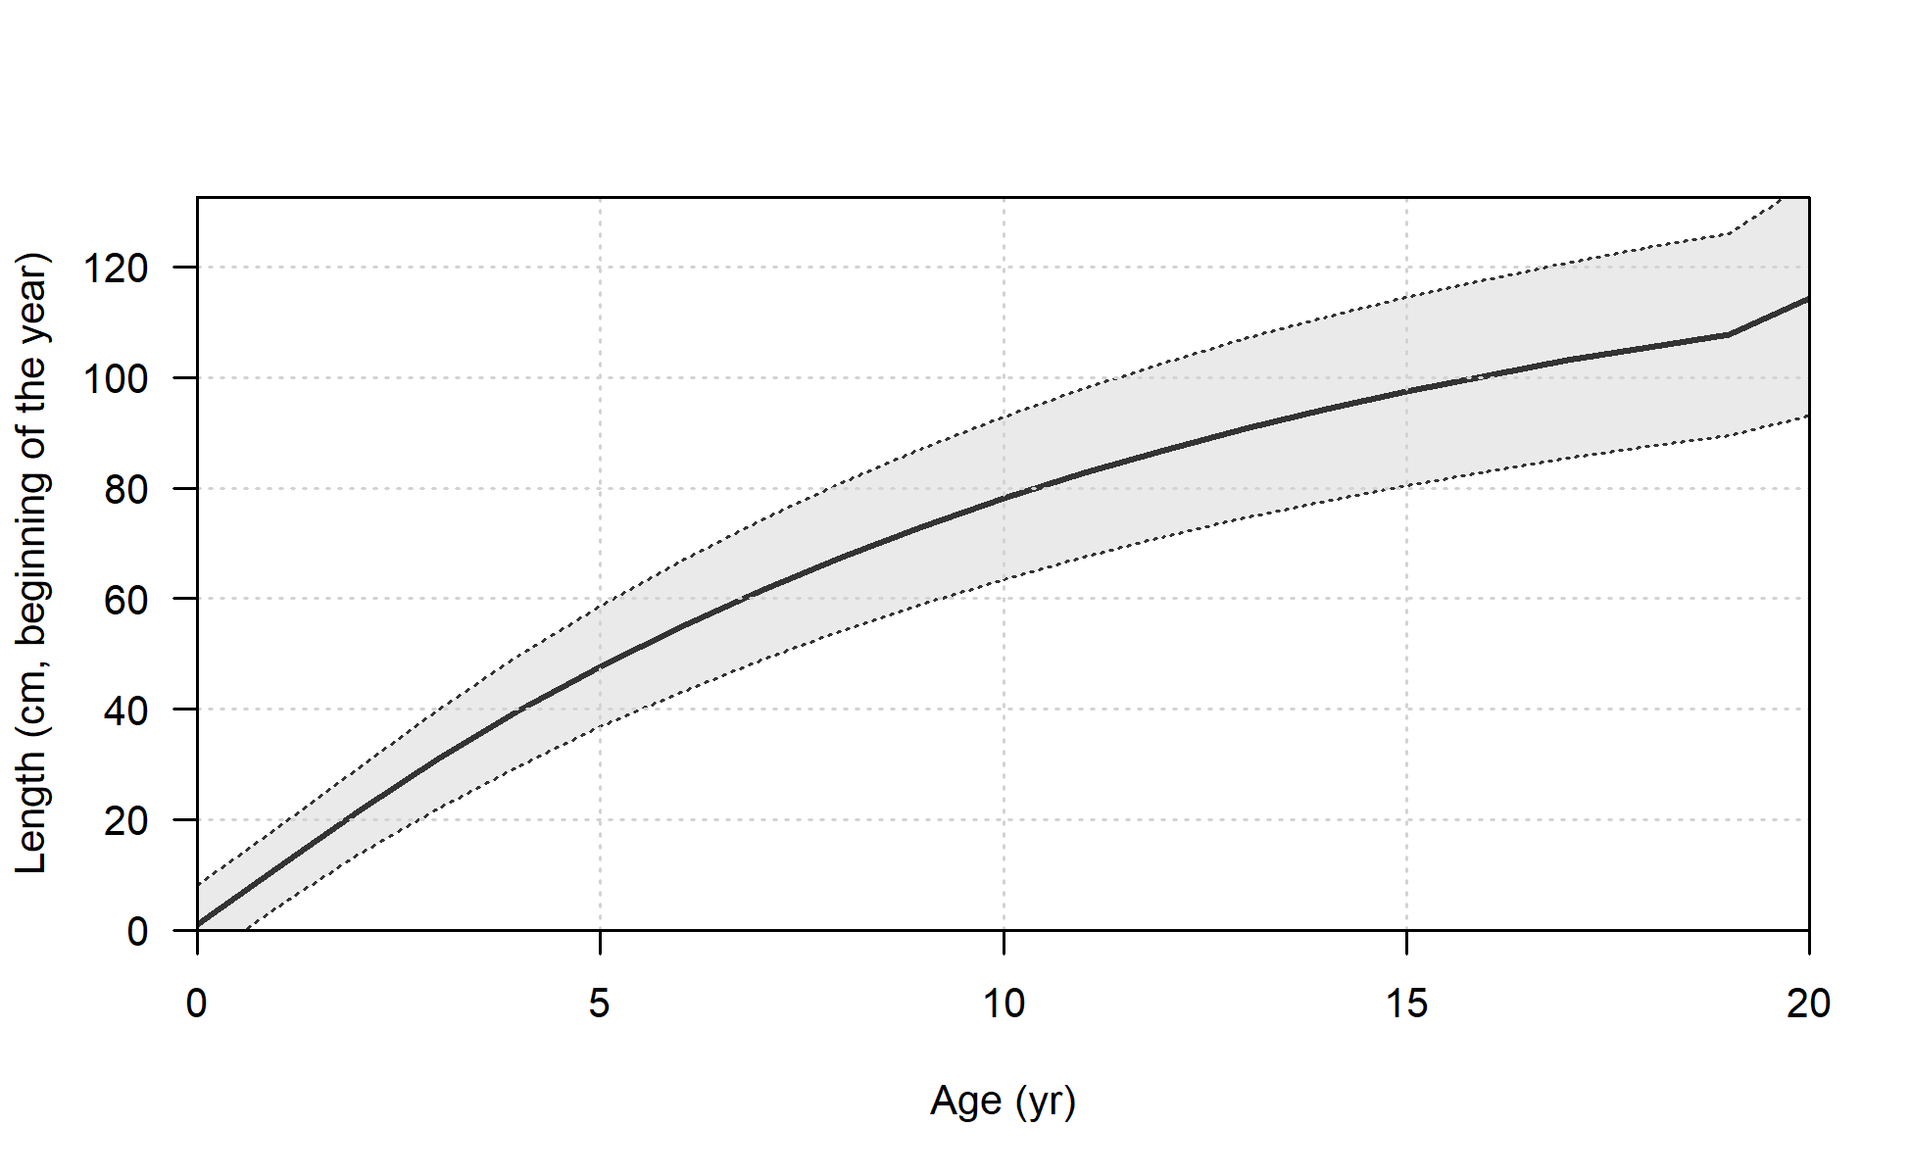
Growth curve:
Maximo numero de edades (plus group) | 20
Mes de desove | Enero
Maxima longitud en la población (cm) | 120
Edad en la cual se comienzan a tener datos fiables (a3) | 1.5
Mortalidad natural | 0.3 - 0.4
Omega 1 (long-peso) | 5.59E-06
Omega 2 (long-peso) | 3.18851
Omega 3 (logistica madurez-edad) | 4.8832
Omega 4 (logistica madurez-edad) | -0.9654
Omega 5 (Fecundidad, eggs/kg - kg hembra) | 1
Omega 6 (Fecundidad, eggs/kg - kg hembra) | 0
Fraccion de hembras | 0.5
Distribución de tallas agregadas (todos los años) observadas por las pesquerias.
Fleet1 = IndCerco, Fleet2 = IndArrastre, Fleet3 = Artesanal
Distribución de edades agregadas (todos los años)
observadas por el crucero.
Tipo de relacion Stock-Reclutamiento | B-H
LN(Reclutamiento virginal) | 12.5 - 13.5
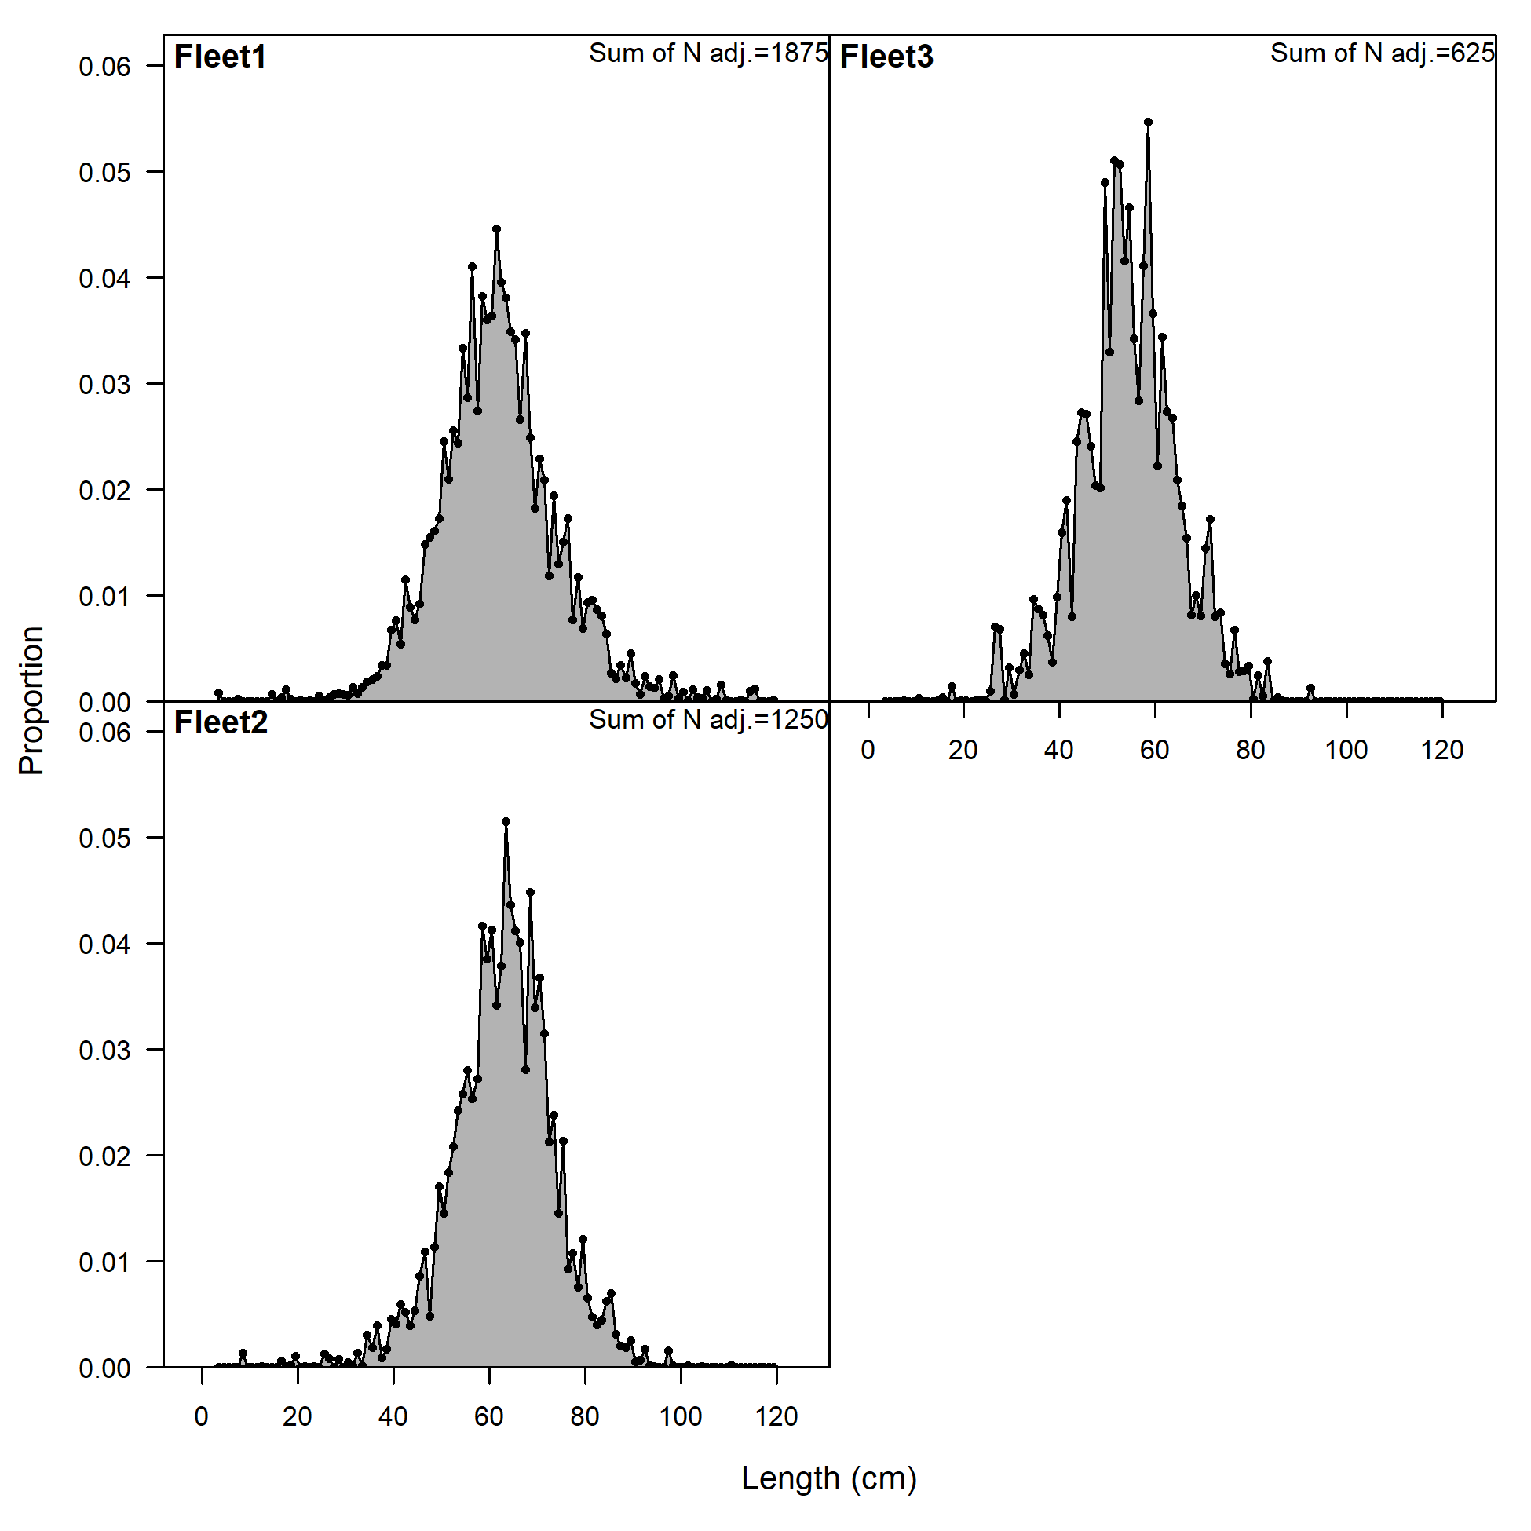
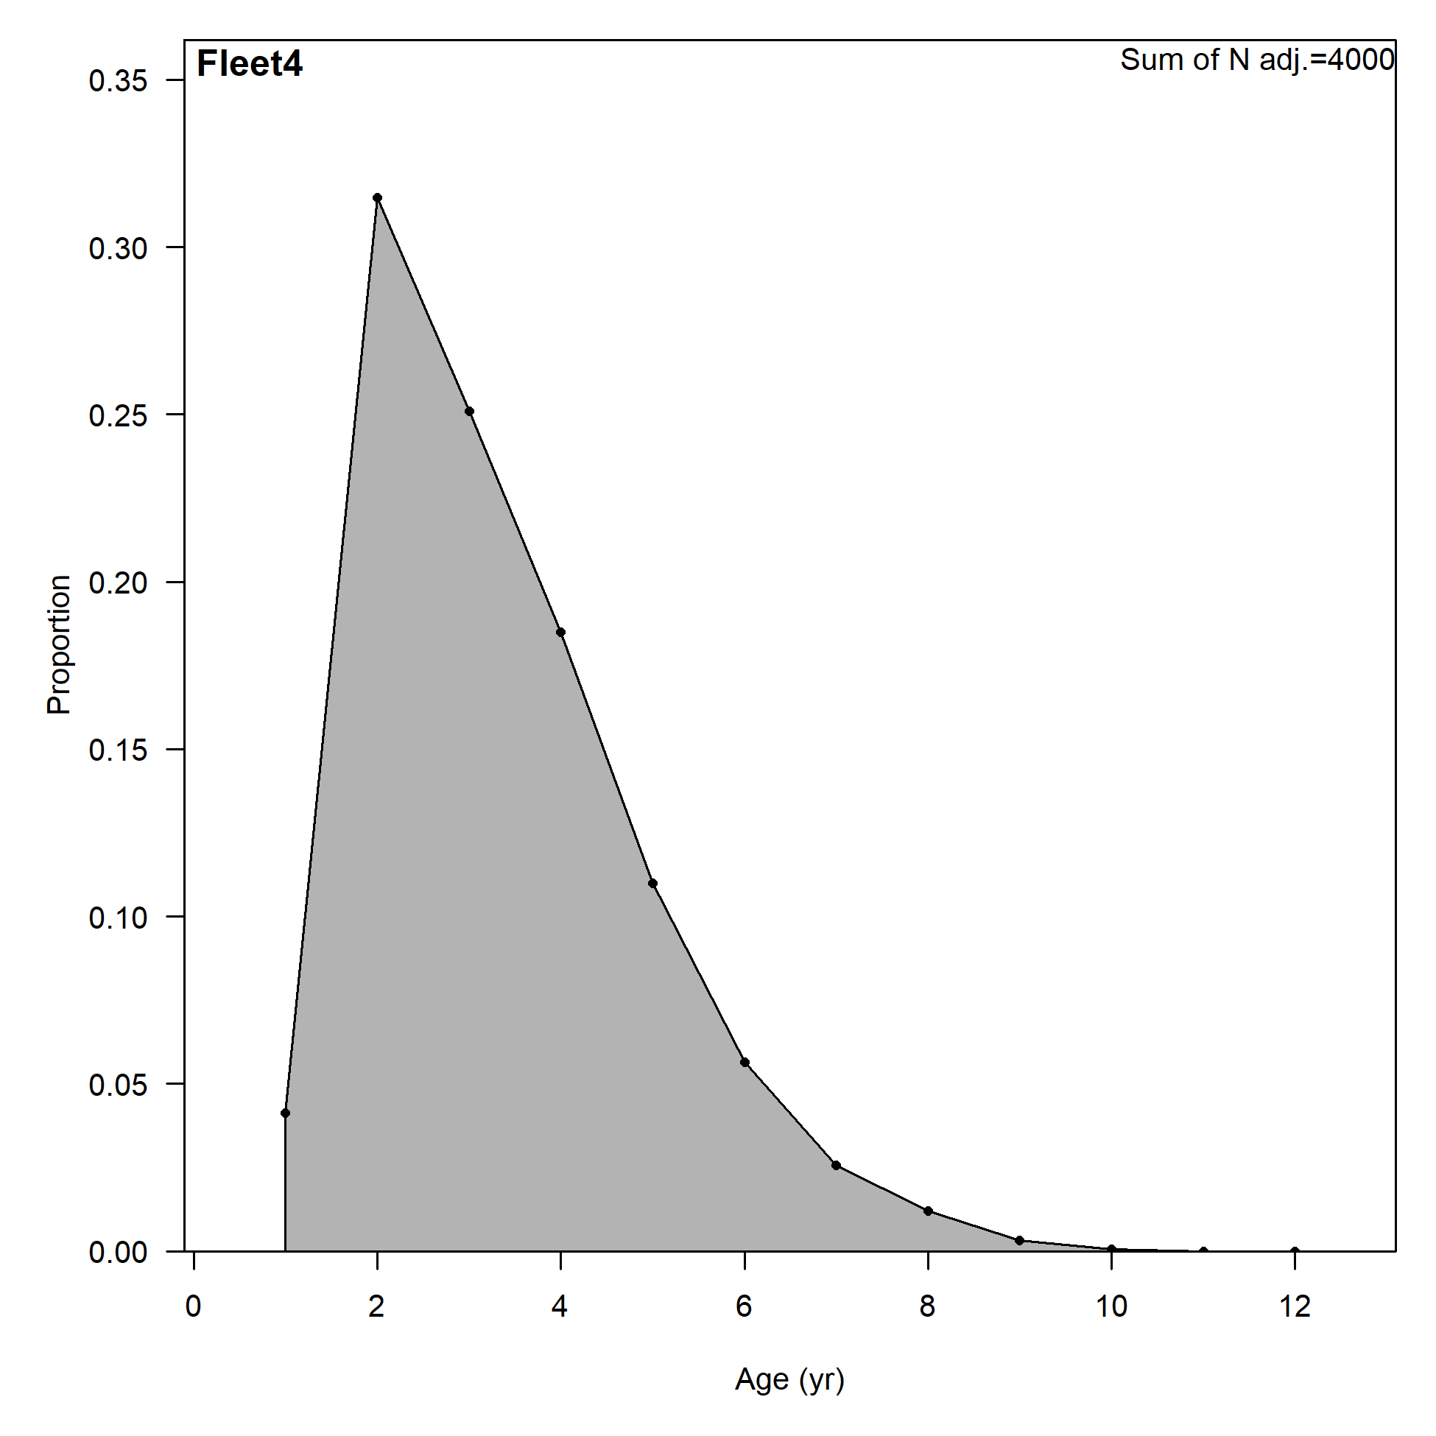
Steepness | 1
sigmaR | 0.65 - 0.75

